HOME
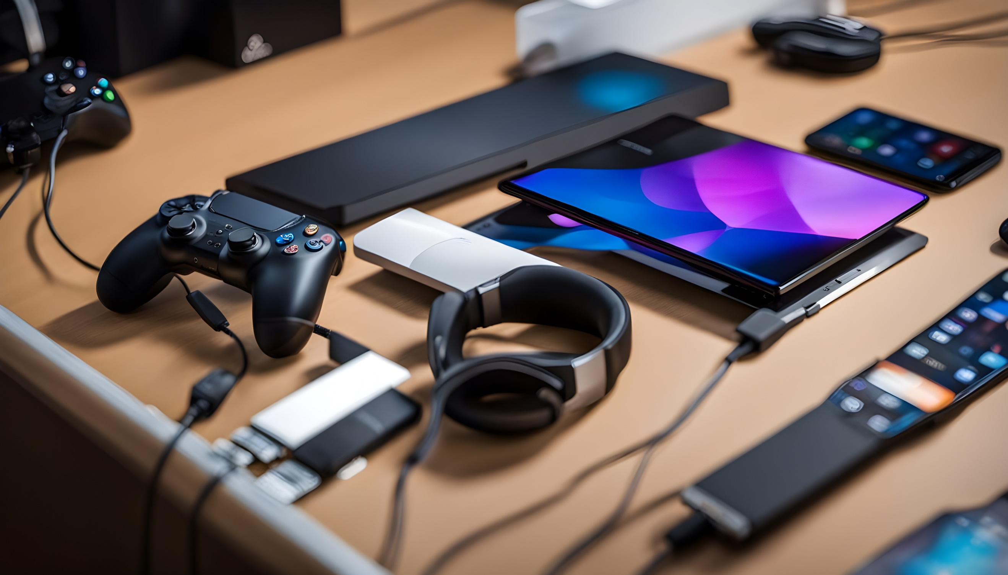
Tableau de Bord de Performance | Préparé par : CHEBABI AYOUB Adresse électronique : Chebabi.ayoub05@gmail.com

Questions

CA par région ? CA par commercial dans chaque région ? CA par année dans chaque région ? CA par produit dans chaque région ?

PIVOT TABLE
Région | Sum of CA
Béni Mellal- Khénifra | 41,500,800 DH
Casablanca- Settat | 48,469,400 DH
Dakhla-Oued Eddahab | 47,731,000 DH
Darâa - Tafilalet | 44,926,800 DH
Fès - Meknès | 43,851,000 DH
Guelmim - Oued Noun | 47,851,000 DH
Laâyoune - Sakia El Hamra | 43,272,300 DH
L'oriental | 44,523,400 DH
Marrakech - Safi | 48,288,800 DH
Rabat - Salé- Kénitra | 42,544,300 DH
Souss - Massa | 51,803,600 DH
Tanger – Tétouan – Al Hoceima | 43,884,000 DH
Grand Total | 548,646,400 DH

 | X | Y | CA
Béni Mellal- Khénifra | 6 | 7.2 | 41,500,800 DH | -
Casablanca- Settat | 5 | 8 | 48,469,400 DH | -
Dakhla-Oued Eddahab | 0.8 | 1 | 47,731,000 DH | -
Darâa - Tafilalet | 6.8 | 6.5 | 44,926,800 DH | -
Fès - Meknès | 7.1 | 8.1 | 43,851,000 DH | -
Guelmim - Oued Noun | 3.6 | 4.7 | 47,851,000 DH | -
Laâyoune - Sakia El Hamra | 2 | 3 | 43,272,300 DH | -
L'oriental | 8 | 9 | 44,523,400 DH | -
Marrakech - Safi | 4.7 | 6.8 | 48,288,800 DH | -
Rabat - Salé- Kénitra | 6.2 | 9 | 42,544,300 DH | -
Souss - Massa | 4.6 | 6 | 51,803,600 DH | 51803600
Tanger – Tétouan – Al Hoceima | 6.5 | 9.5 | 43,884,000 DH | -

Dashboard
 | CA/ Régions | max CA
6 | 7.2 | 7.2
5 | 8 | 8
0.8 | 1 | 1
6.8 | 6.5 | 6.5
7.1 | 8.1 | 8.1
3.6 | 4.7 | 4.7
2 | 3 | 3
8 | 9 | 9
4.7 | 6.8 | 6.8
6.2 | 9 | 9
4.6 | 6 | 6
6.5 | 9.5 | 9.5
ANALYSE DU CHIFFRE D'AFFAIRES

